상품제안서
HO 스프링 3단 파스텔 투톤 다이어리 25절 | 상품코드: F29500

 |  |  |  |  |  |  | 02-412-0044 | www.easy1.co.kr
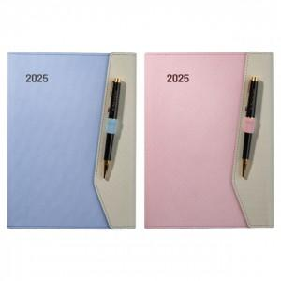

【상세/제작정보】 | 내지 변경가능(추가옵션)-별도문의 박인쇄 가능-별도문의 삽지추가가능-별도문의 포장 별도 문의

【인쇄/포장옵션】 | / 포장불가능

【공급단가】 | 수량 | 50~ | 100~ | 500~ | 1,000~ | 2,000~
*VAT별도 | 단가 | 10,000원 | 9,840원 | 9,600원 | 9,360원 | 9,200원

【상품 URL】 | http://www.easy1.co.kr/src/goods_detail.php?gdno=29500

